Regras
[APSFW0202] Perfil de risco - Seção Matriz de riscos e controles - Cálculo das notas

Tela com título: | Perfil de risco
Trilha: | Início - Painel do supervisor - Perfil de risco
Código de tela: | [APSFW0202]
Perfil de acesso: | Usuário com perfil
 |  | Supervisor
 |  | Inspetor
 |  | Consulta tudo
Objetivo da estória:
 | Detalhar a Matriz de riscos e controle incluindo o cálculo das notas residuais, nota calculada, nota refinada, nota ajustada da análise quatlitativa.
 | N/A passa a ser exibido *A.
 | Inlcuir a nota explicativa a seguir na 1ª linha da 1ª coluna da matriz: Clique nas notas para ler o ARC.
 | Inlcuir a nota explicativa a seguir no final da Seção : *a avaliar
 | Estas estória se aplica a todas as telas que exibem a Seção matriz.
 | As regras abaixo estão completamente definidas na estória: |  | http://svn.bc/svn/fis/sisaps/trunk/Modelos_e_Implementacao/Implementacao_SRC_Dinamico/negocio/src/test/java/crt2/dominio/perfilderisco/requirement/Navegabilidade_a_partir_da_matriz.xlsx
 | As telas que exibem esta seção são:
 |  | Painel do supervisor - Perfil de risco
 |  | Matriz vigente com ARCs em atualização - se ARC em análise link para Análise do ARC, caso contrário link para Detalhamento do ARC em atualização
 |  | Painel do supervisor - Perfil de risco - Edição da matriz de riscos e controles
 |  | Matriz vigente com ARCs em atualização - se ARC em análise link para Análise do ARC, caso contrário link para Detalhamento do ARC em atualização
 |  | Matriz em edição - sem links
 |  | Painel do supervisor - Perfil de risco - Gestão de notas e sínteses
 |  | Matriz vigente com ARCs em atualização - se ARC em análise link para Análise do ARC, caso contrário link para Detalhamento do ARC em atualização
 |  | Matriz recalculada - sem links
 |  | Painel do inspetor - Perfil de risco (usuário está validando)
 |  | Matriz vigente com ARCs vigentes - se ARC no estado designado ou em edição e designado para o inspetor link para Edição de ARC; se ARC no estado Delegado ou Em análise e delegado para o inspetor link para Análise do ARC, caso contrário link para Detalhamento do ARC vigente.
 |  | Painel de consulta - Perfil de risco
 |  | Matriz vigente com ARCs vigentes - link para Consulta de ARCs vigentes históricos semelhante com Detalhamento acrescentando filtro para versões anteriores
 | Usar a metodologia informada pelo cliente.
 |  | http://svn.bc/svn/fis/sisaps/trunk/Modelos_e_Implementacao/Implementacao_SRC_Dinamico/negocio/src/test/java/crt2/dominio/script_metodologia.sql
 | Usar os cenários validados pelo cliente.
 | Fazer teste na iteração 19 para todas as telas.
Referências importantes: |  | http://svn.bc/svn/fis/sisaps/trunk/Modelos_e_Implementacao/Implementacao_SRC_Dinamico/negocio/src/test/java/crt2/dominio/perfilderisco/requirement/Orientações_Análise_Qualitativa.pdf
 |  | http://svn.bc/svn/fis/sisaps/trunk/Modelos_e_Implementacao/Implementacao_SRC_Dinamico/negocio/src/test/java/crt2/dominio/perfilderisco/requirement/Planilha Auxiliar_SRC.xlsm
Protótipo:

Situação 01 | Perfil de risco vazio - 1ª versão
 |  | Usuário Supervisor ou Consulta tudo
 |  | Detalhes da seção Matriz de riscos e controles
 |  | Não exibe a matriz

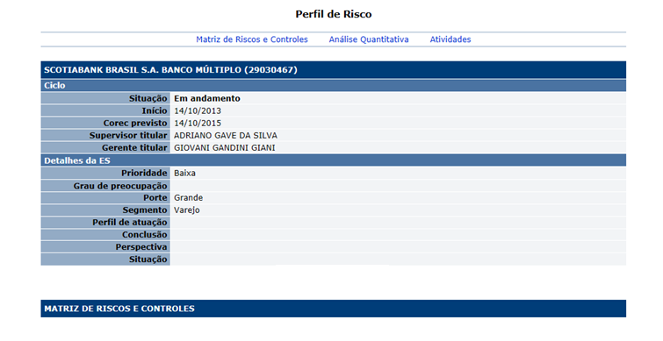

Situação 02 | Perfil de risco vigente - Com matriz vigente
 |  | Ciclo: 1º ciclo, após a inclusão e liberação da matriz de riscos e controles - Versão vigente do ciclo em andamento
 |  | Usuário: Supervisor
 | Detalhes da seção Matriz de riscos e controles
 |  | Os ARCs não exibem notas enquanto estiverem no estado previsto E sem notas. Deve exibir *A. Este conceito não tem valor numérico associado.
 |  | As notas exibidas no perfil de risco são sempre as notas vigentes. Ou seja, as notas que o supervisor analisou ( Concluiu sua análise).
 |  | Calcular e exibir Participações percentuais linhas (atividades) e colunas (grupos). | Observe a planilha ao lado.
 |  | Calcular e exibir as Notas residuais para cada risco e cada controle. | Observe a planilha ao lado. | Se todas os ARCs estão *A as notas não são apresentadas.
 |  | Calcular e exibir Notas residuais para cada grupo (risco e controle). | Observe a planilha ao lado. | Se todas os ARCs estão *A as notas não são apresentadas.
 |  | Calcular e exibir a Nota calculada | Regra de arredondamento (com duas casas decimais): 1º. algarismo após aquele a ser arredondado= 0, 1, 2, 3 e 4: conserva-se o algarismo a ser arredondado e despreza-se os seguintes; 1º. algarismo após aquele a ser arredondado= 6, 7, 8 e 9: aumenta-se uma unidade no algarismo a ser arredondado e despreza-se os seguintes; 1º. algarismo após aquele a ser arredondado= 5 seguido de zeros: conserva-se o algarismo a ser arredondado se este for par, ou aumenta-se em uma unidade, se impar, e despreza-se os seguintes; 1º. algarismo após aquele a ser arredondado= 5 com algum número diferente de 0 na sequência: aumenta-se uma unidade no algarismo a ser arredondado e despreza-se os seguintes. | Se todas os ARCs estão *A as notas não são apresentadas.
 |  | Calcular e exibir a Nota refinada | Na planilha do usuário há uma macro (ver abaixo). Estes valores correspondem aos campos limite inferior e limite superior definidos no parâmetro nota. Public Function RefinarNota5(NotaX As Double) As Double If NotaX <= 1.5 Then RefinarNota5 = 1 ElseIf NotaX > 1.5 And NotaX <= 2.5 Then RefinarNota5 = 2 ElseIf NotaX > 2.5 And NotaX <= 3.5 Then RefinarNota5 = 3 ElseIf NotaX > 3.5 And NotaX <= 4.5 Then RefinarNota5 = 4 End If End Function | Se todas os ARCs estão *A as notas não são apresentadas.
 |  | Exibir comando Detalhar ARC (link ao clicar na nota do ARC)
 |  | Exibe botões de comandos: Detalhar ARC (link no ARC), Gerenciar ARCs, Editar estrutura da matriz. Para usuário com perfil Supervisor. | Não exibe botões de comandos: Detalhar ARC (link no ARC), Gerenciar ARCs, Editar estrutura da matriz. Para usuário com perfil Consulta tudo.

 | Observação: Sobre as casas decimais
 |  | as notas devem exibir 2 casas decimais, as participações percentuais devem exibir apenas 1 casa decimal, se não for inteiro, e nenhuma casa decimal se for inteiro.

 | Observação: Sobre o conceito N/A passa a ser notado por *A
 |  | Se não houver nota exibir *A
 |  | Ocorre apenas na 1ª versão do ARC no ciclo
 |  | Depois que uma nota é atribuída ao ARC, sempre será exibido uma nota diferente de *A
 |  | O conceito *A não deve ter valor numérico associado.
 |  | Peso e Nota de ARC com *A não participam nas fórmulas do cálculo das notas. Mas a participação percentual continua incluindo este ARC.

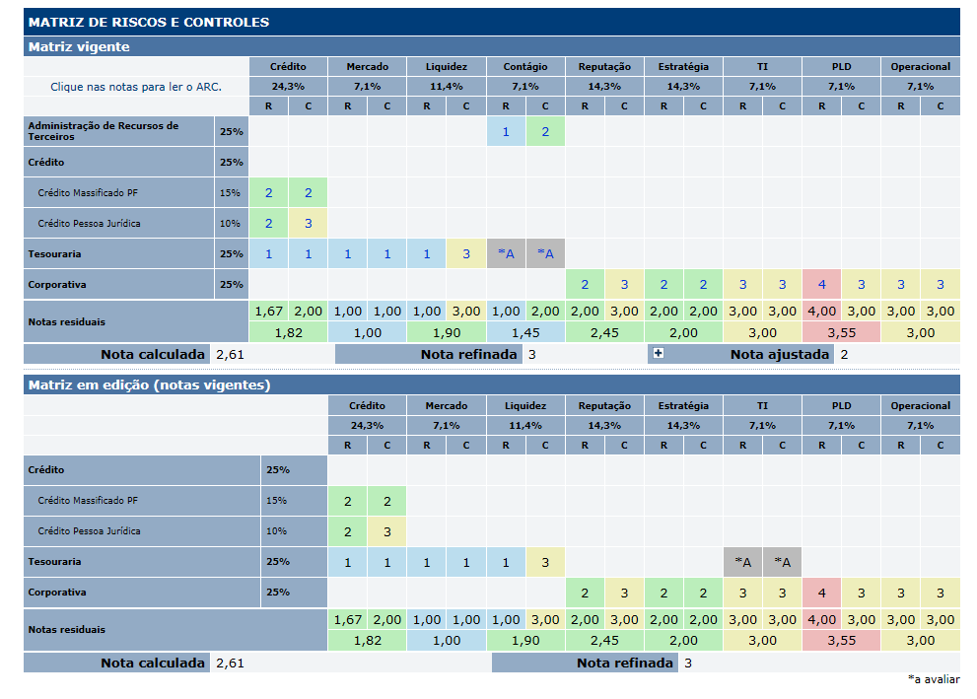

 |  | Dados da matriz de riscos e controle
 |  | Observar que ao incluir inicialmente o ciclo da ES o perfil de risco está com seu conteúdo parcialmente vazio.
 |  | Após inclusão e liberação da matriz de riscos e controles, o perfil de risco exibe a matriz e os comandos associados
 |  | Seção Matriz de Riscos e Controles
 |  | Nome | Objetivo | Observações
 |  | Na penúltima linha da matriz | Exibir notas residuais: Para cada grupo. E separadamente para grupos de risco e grupos de controle. | Atualizado a cada alteração na matriz.
 |  | Na última linha da matriz | Exibir notas: Nota calculada Nota refinada Nota ajustada - exibido apenas na matriz vigente. | Atualizado a cada alteração na matriz.
 |  | Matriz de Riscos e Controle | Exibir a matriz e as notas residuais | Apresentado após a liberação da matriz
 |  | Comandos disponíveis na Seção matriz de riscos e controles:
 |  | Nome | Objetivo | Observações
 |  | Link ARCs - matriz de riscos e controle | Exibe a tela [APSFW0207] - Detalhes do ARC | Podem exibir a nota do ARC ou *A quando não houver nota.
 |  | Gerenciar ARCs | Exibir a tela [APSFW0206] - Gestão de ARCs
 |  | Editar estrutura da matriz | Exibir a tela [APSFW0205] - Editar estrutura da matriz

Cenários de teste

Agrupar a maior quantidade de itens de teste no mesmo teste.

Dado que: | Observar as orientações para a contrução das matrizes

Matriz 01 | Características que a matriz de risco e controle deve ter
 | Um grupo de risco e controle exclusivo de uma atividade de negócio.
 | Um grupo de risco e controle exclusivo de uma atividade corporativa.
 | Pelo menos um grupo de risco e controle que pertence a mais de uma atividade de negócio.
 | Pelo menos um grupo de risco e controle que pertence tanto a uma atividade de negócio quanto a uma atividade corporativa.
 | Uma atividade de negócio com pelo menos 3 grupos de riscos e controles
 | Uma atividade corporativa com pelo menos 2 grupos de riscos e controles
 | Uma atividade de negócio com apenas 1 grupo de risco e controle
 | Uma atividade corporativa com apenas 1 grupo de risco e controle
 | Percentual de participação do bloco de negócio diferente do percentual de participação do bloco corporativo
 | Fator de relevância de risco diferente do fator de relevância de controle
 | Pesos das unidades e atividades diferentes entre si
 | Pesos dos grupos de risco e controle para cada atividade (ARCs) distintos entre os ARCs
 | Linhas da matriz como a seguir:
 | Atividade de negócio isolada 01
 | Atividade de negócio isolada 02
 | Unidade de negócio 01
 |  | Atividade 01 da Unidade de negócio 01
 |  | Atividade 02 da Unidade de negócio 01
 | Unidade de negócio 02
 |  | Atividade 01 da Unidade de negócio 02
 |  | Atividade 02 da Unidade de negócio 02
 | Unidade corporativa
 |  | Atividade 01 da Unidade corporativa
 |  | Atividade 02 da Unidade corporativa

Matriz 02 | O mesmo da matriz 01 com as alterações a seguir nas linhas
 | Linhas da matriz como a seguir:
 | Atividade de negócio isolada 01
 | Unidade de negócio 01
 |  | Atividade 01 da Unidade de negócio 01
 | Unidade corporativa
 |  | Atividade 01 da Unidade corporativa

Matriz 03 | Apenas um grupo de risco e controle corpatilhado entre todas as atividades
 | Percentual de participação do bloco de negócio diferente do percentual de participação do bloco corporativo
 | Fator de relevância de risco diferente do fator de relevância de controle
 | Pesos das unidades e atividades diferentes entre si
 | Pesos do único grupo de risco e controle para cada atividade (ARCs) distintos entre os ARCs
 | Linhas da matriz como a seguir:
 | Atividade de negócio isolada 01
 | Unidade de negócio 01
 |  | Atividade 01 da Unidade de negócio 01
 |  | Atividade 02 da Unidade de negócio 02
 | Unidade corporativa
 |  | Atividade 01 da Unidade corporativa
 |  | Atividade 02 da Unidade corporativa

